calcul des chants
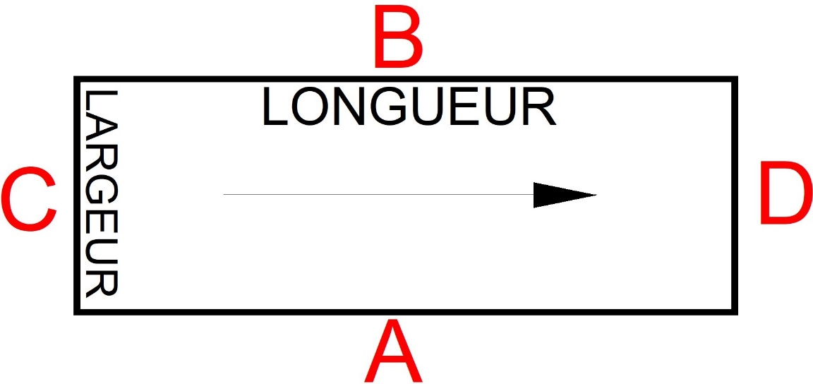
 | Ref client : |  |  |  | Ref chantier : |  |  |  |  |  | De : | Page : | /

Nature du produit souhaité:

Nature du panneau CP,Agglo,MDF,Mélaminé |  | Marque/couleur/références |  |  |  | Epaisseur (mm) |  | Finition |  | Sens de fil

 |  |  |  |  |  |  |  |  |  | OUI : | NON :

Références | Longueur ou sens du fil (cotes finies en mm) | largeur ou fil travers (cotes finies en mm) | Qté | 0,8mm | x | 2mm: |  | Calcul du métré de chants | Description I |  | Description II | Description III
 |  |  |  | Autre type:
 |  |  |  | CHANTS (voir croquis)
 |  |  |  | A | B | C | D

 |  |  |  | Total de chant

